关系图
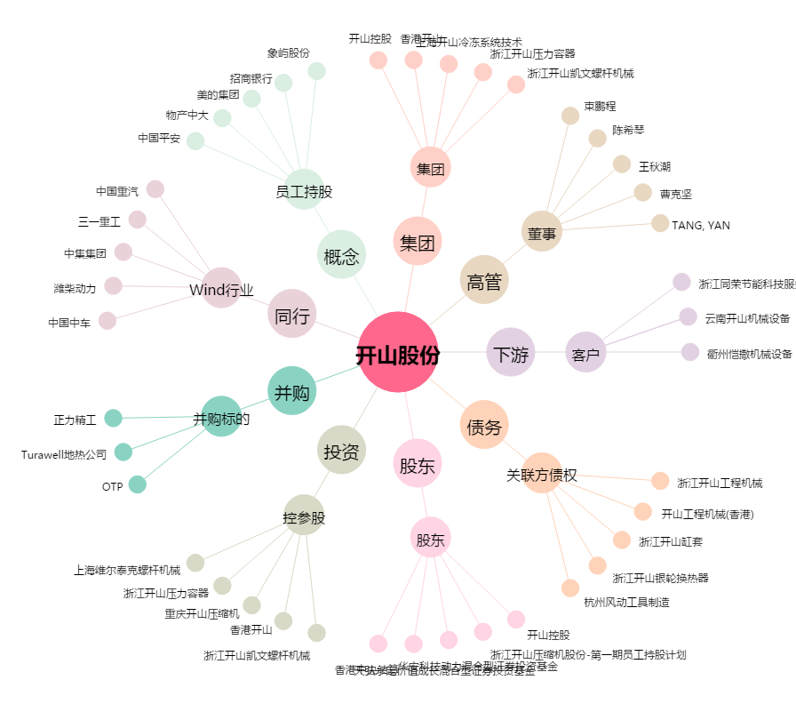
开山股份[300257.SZ] - 关系概览图

